Estadísticas
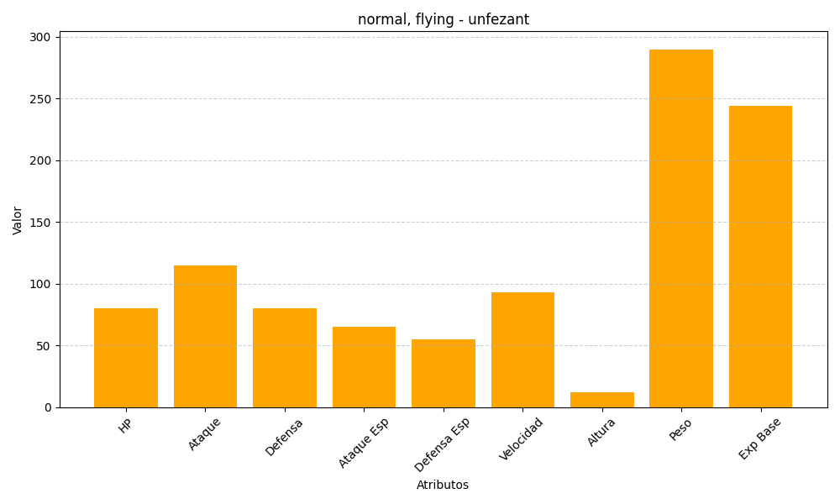
ID | Nombre | Tipo | HP | Ataque | Defensa | Ataque Especial | Defensa Especial | Velocidad | Altura | Peso | Experiencia Base
521 | unfezant | normal, flying | 80 | 115 | 80 | 65 | 55 | 93 | 12 | 290 | 244

